Контакты
Ушул басылмага байланыштуу суроолор боюнча төмөнкү дарекке кайрылыңыздар: | Для информации, связанной с этой публикацией, обращайтесь:
Бишкек ш., Фрунзе көчөсү, 374; телефон: 996 (312) 324 918; факс: 996 (312) 660 138; интернет: www.stat.gov.kg; e-mail: nsc_mail@stat.kg | по адресу: г.Бишкек, ул. Фрунзе, 374, телефон: 996 (312) 324 918; факс: 996 (312) 660 138;интернет: www.stat.gov.kg; e-mail: nsc_mail@stat.kg.
«Кыргызстандагы туризм» жыйнакта туризм чөйрөсүнүн өнүгүшүндөгү маалымат көрсөтүлдү. 2021-2025-жж. туризм мекемелеринин кызмат көрсөтүүлөрүнүн көлөмү, туризм чөйрөсүндө иш менен камсыз болуу, санатордук-курорттук жана туризм чөйрөсүндөгү рыноктук кызмат көрсөтүүлөр жөнүндө маалымат чагылдырылды. | В сборнике «Туризм в Кыргызстане» представлена информация о развитии сферы туризма. Приведены данные об объемах услуг учреждений туризма, о занятости в сфере туризма, санаторно-курортных и рыночных услугах в сфере туризма в 2021-2025гг.
Басылмага, республикадагы туризмдин өнүгүшүн мүнөздөөчү 60 дан ашык таблицалар, ошондой эле көрсөткүчтөргө тиешелүү кыскача методологиялык түшүндүрмөлөр киргизилди. | В публикацию включено более 60 таблиц, характеризующих развитие туризма в республике, а также краткие методологические пояснения к публикуемым показателям.
Басылма колдонуучулардын кеңири катмарлары үчүн багытталды. | Издание предназначено для широкого круга пользователей.
Жылына бир жолу чыгарылат. Тиражы: 20 нуска. | Издается один раз в год. Тираж: 20 экземпляров.
Статистикалык маалыматтарды жалпыга маалымдоо каражаттарында жана илимий эмгектерде пайдаланган учурда маалымат тармактарына, кагазда, магниттик жана башка алып жүрүүчүлөрдө таратканда пайдалануучулар алардын булагын көрсөтүүгө милдеттүү (Кыргыз Республикасынын «Расмий статистика жөнүндө» Мыйзамынын 30- беренеси). | При использовании статистических данных в средствах массовой информации и научных трудах, распространении в информационных сетях, на бумажных, магнитных и иных носителях пользователи обязаны ссылаться на их источник (ст. 30 Закона Кыргызской Республики “Об официальной статистике”).
Бул басылманын маалыматтарын жаңылоонун акыркы күнү: - 2026-ж. 24- июлу. | Последний день обновления данных настоящей публикации: 24 июля 2026г.
Жыйнакта кабыл алынган шарттуу белгилер:

- кубулуш болгон эмес; | 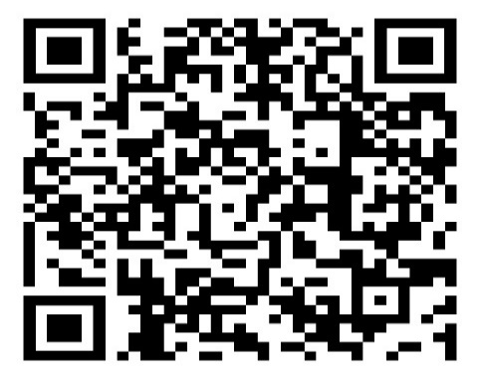
... маалымат жок;
0,0 көрсөткүчтүн мааниси өлчөөнүн бирдигинен аз.
Жыйынтыктын кошулган суммалардан бир аз айырмачылыктары алардын тегеректелиши менен түшүндүрүлөт.
Жыйнактын электрондук версиясы колдонуучулар үчүн Улутстаткомдун расмий сайтында
www.stat.gov.kg/ru/statistics/tourism/, дареги боюнча жеткиликтүү, ошондой эле тиркелген QR коду менен да пайдаланууга болот.

